FSM
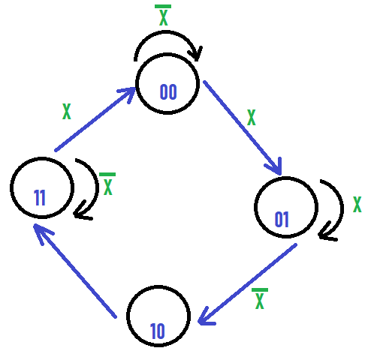
 |  |  |  |  | Q(t) |  | Q(t+1)
DA |  | Q(t+1) |  |  | Q(t) |  | D |  | Verde | Ambar | Rojo
A | B | nX | X | X | A | B | A | B | L1 | L2 | L3
0 | 0 | 0 | 0 | 0 | 0 | 0 | 0 | 0 | 0 | 0 | 0
0 | 1 | 1 | 0 | 0 | 0 | 1 | 1 | 0 | 0 | 1 | 0
1 | 1 | 1 | 0 | 0 | 1 | 0 | 1 | 1 | 0 | 0 | 1
1 | 0 | 1 | 1 | 0 | 1 | 1 | 1 | 1 | 1 | 0 | 1
 |  |  |  | 1 | 0 | 0 | 0 | 1 | 0 | 0 | 0
 |  |  |  | 1 | 0 | 1 | 0 | 1 | 0 | 0 | 0
DB |  | Q(t+1) |  | 1 | 1 | 0 | 1 | 1 | 0 | 0 | 1
A | B | nX | X | 1 | 1 | 1 | 0 | 0 | 0 | 0 | 0
0 | 0 | 0 | 1
0 | 1 | 0 | 1
1 | 1 | 1 | 0
1 | 0 | 1 | 1

FSM Gen.
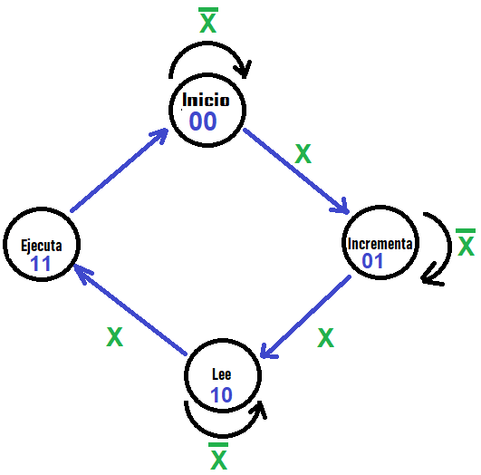
 |  |  |  |  | Q(t) |  | Q(t+1)
DA |  | Q(t+1) |  |  | Q(t) |  | D |  | Contador | Memoria | Registro
A | B | nX | X | X | A | B | A | B | CNT | MEM | REG
0 | 0 | 0 | 0 | 0 | 0 | 0 | 0 | 0 | 0 | 0 | 0
0 | 1 | 0 | 1 | 0 | 0 | 1 | 0 | 1 | 1 | 0 | 0
1 | 1 | 0 | 0 | 0 | 1 | 0 | 1 | 0 | 0 | 1 | 0
1 | 0 | 1 | 1 | 0 | 1 | 1 | 0 | 0 | 0 | 0 | 0
 |  |  |  | 1 | 0 | 0 | 0 | 1 | 1 | 0 | 0
 |  |  |  | 1 | 0 | 1 | 1 | 0 | 0 | 0 | 0
DB |  | Q(t+1) |  | 1 | 1 | 0 | 1 | 1 | 0 | 1 | 1
A | B | nX | X | 1 | 1 | 1 | 0 | 0 | 0 | 0 | 1
0 | 0 | 0 | 1
0 | 1 | 1 | 0 | DA=ABX + AB
1 | 1 | 0 | 0 | DB=ABX + BX
1 | 0 | 0 | 1

RUP
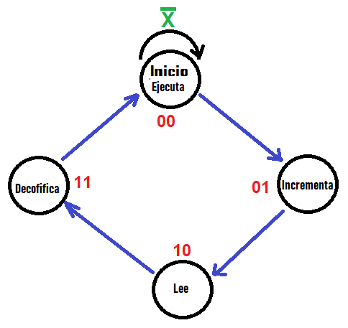
 |  |  |  |  |  |  |  | Q(t) |  | Q(t+1)
 | DA |  | Q(t+1) |  |  |  |  | Q(t) |  | D |  | Contador | Memoria | Decod. | Registro
 | A | B | nX | X |  |  | X | A | B | A | B | CNT | MEM | DEC | REG
 | 0 | 0 | 0 | 0 |  |  | 0 | 0 | 0 | 0 | 0 | 0 | 0 | 0 | 1
 | 0 | 1 | 1 | 1 |  |  | 0 | 0 | 1 | 1 | 0 | 1 | 0 | 0 | 0
 | 1 | 1 | 0 | 0 |  |  | 0 | 1 | 0 | 1 | 1 | 0 | 1 | 0 | 0
 | 1 | 0 | 1 | 1 |  |  | 0 | 1 | 1 | 0 | 0 | 0 | 0 | 1 | 0
 |  |  |  |  |  |  | 1 | 0 | 0 | 0 | 1 | 0 | 0 | 0 | 1
 |  |  |  |  |  |  | 1 | 0 | 1 | 1 | 0 | 0 | 0 | 0 | 0
 | DB |  | Q(t+1) |  |  |  | 1 | 1 | 0 | 1 | 1 | 0 | 1 | 0 | 0
 | A | B | nX | X |  |  | 1 | 1 | 1 | 0 | 0 | 0 | 0 | 1 | 0
 | 0 | 0 | 0 | 1
 | 0 | 1 | 0 | 0 |  |  | DA=AB + AB |  |  |  |  | CNT = AB |  | DEC = AB
 | 1 | 1 | 0 | 0 |  |  | DB=BX + AB |  |  |  |  | MEM = AB |  | REC = AB
 | 1 | 0 | 1 | 1
 |  |  |  |  |  |  | INSTRUCIONES |  |  |  |  | MEMORIA
 | Salidas |  | Q(t+1) |  |  |  | Descripcion |  |  | Mnemónico |  | Código | Dato
 | A | B | nX | X |  |  | No Hacer nada |  |  | Nop |  | "0000" | ----
 | 0 | 0 | 1 | 1 |  |  | Cargar Dato |  |  | Load |  | "0001" | D
 | 0 | 1 |  |  |  |  | Cargar Dirección |  |  | Jump |  | "0010" | D
 | 1 | 1 |  |  |  |  | Desplazar a la Der. |  |  | MovD |  | "0011" | ----
 | 1 | 0 |  |  |  |  | Desplazar a la Izq. |  |  | MovL |  | "0100" | ----

 |  |  |  |  |  |  | Fin del Progrma |  |  | End |  | "1111" | ----
 | REGISTRO
 | UC | Cod Men |  |  | Registro
# | Re | Lo | ML | MR | So | S1
0 | 0 | 0 | 0 | 0 | 0 | 0
1 | 0 | 0 | 0 | 1 | 0 | 0 |  |  |  |  | So | MLMR | MLMR | MLMR | MLMR
2 | 0 | 0 | 1 | 0 | 0 | 0 |  |  |  | RE | Lo | 00 | 01 | 11 | 10
3 | 0 | 0 | 1 | 1 | 0 | 0 |  |  |  | 0 | 0
4 | 0 | 1 | 0 | 0 | 0 | 0 |  |  |  | 0 | 1
5 | 0 | 1 | 0 | 1 | 0 | 0 |  |  |  | 1 | 1 | 1 | 1 | 1 | 1
6 | 0 | 1 | 1 | 0 | 0 | 0 |  |  |  | 1 | 0 |  |  |  | 1
7 | 0 | 1 | 1 | 1 | 0 | 0 |  |  |  |  |  | So=RE Lo + RE ML MR
8 | 1 | 0 | 0 | 0 | 0 | 0
9 | 1 | 0 | 0 | 1 | 0 | 1 |  |  |  |  | S1 | MLMR | MLMR | MLMR | MLMR
10 | 1 | 0 | 1 | 0 | 1 | 0 |  |  |  | RE | Lo | 00 | 01 | 11 | 10
11 | 1 | 0 | 1 | 1 | 0 | 0 |  |  |  | 0 | 0
12 | 1 | 1 | 0 | 0 | 1 | 1 |  |  |  | 0 | 1
13 | 1 | 1 | 0 | 1 | 1 | 1 |  |  |  | 1 | 1 | 1 | 1 | 1 | 1
14 | 1 | 1 | 1 | 0 | 1 | 1 |  |  |  | 1 | 0 |  | 1
15 | 1 | 1 | 1 | 1 | 1 | 1 |  |  |  | S1=Re Lo + RE ML MR

